Sheet1
Tên hệ thống | PHÂN HỆ QUẢN LÝ HỆ THỐNG

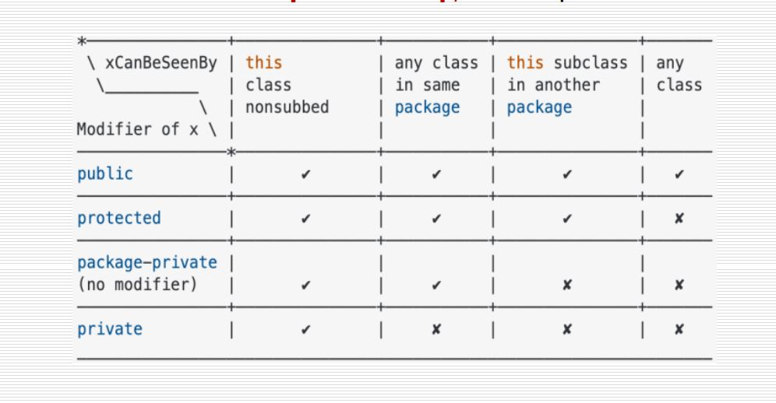
Actor chính | Usecase | UC number | Uc package
Purchase, Saleperson, Manager, Accountant | đăng nhập | 1.2.1 | Quản lý nhân viên
Purchase, Saleperson, Manager, Accountant | đăng xuất | 1.2.2 | Quản lý nhân viên
Manager | thêm nhân viên | 1.2.3 | Quản lý nhân viên
Manager | thay đổi trạng thái nhân viên | 1.2.4 | Quản lý nhân viên
Manager | xóa nhân viên | 1.2.5 | Quản lý nhân viên
Manager | sửa thông tin nhân viên | 1.2.6 | Quản lý nhân viên
Manager | sửa thông tin nhân viên | 1.2.7 | Quản lý nhân viên
Manager | xem lịch sử hoạt động nhân viên | 1.2.8 | Quản lý nhân viên
Manager | xem báo cáo mua hàng | 1.1.1 | quản lý doanh thu
Manager | xem báo cáo bán hàng | 1.1.2 | quản lý doanh thu
Manager, Accountant | xem thông tin điểm danh | 1.3.1 | quản lý điểm danh
Manager, Accountant, Saleperson, Purchase | xem bảng lương | 1.3.2 | quản lý điểm danh
Purchase, Sale person, Accountant | điểm danh | 1.3.3 | quản lý điểm danh
Accountant | tạo bảng lương | 1.3.4 | quản lý điểm danh
Purchase | Thêm xe | 1.4.1 | Quản lý thông tin xe
Purchase | sửa thông tin xe | 1.4.2 | Quản lý thông tin xe
Accountant | sửa trạng thái xe | 1.4.3 | Quản lý thông tin xe
Accountant | xóa xe | 1.4.4 | Quản lý thông tin xe
Manager, Accountant, Saleperson, Purchase | xem danh sách xe | 1.4.5 | Quản lý thông tin xe
Manager, Accountant, Saleperson, Purchase | xem thông tin chi tết xe | 1.4.6 | Quản lý thông tin xe
Purchase, Manager | xem bình luận và đánh giá | 1.4.7 | Quản lý thông tin xe
Manager, Accountant, Saleperson, Purchase | tim kiếm xe | 1.4.8 | Quản lý thông tin xe
Manager, Purchase | xem thống kê xe được quan tâm | 1.4.9 | Quản lý thông tin xe
Tên hệ thống | PHÂN HỆ BÁN HÀNG

Actor chính | Usecase | UC number | Uc package
Purchase, Saleperson, Manager, Accountant, User | đăng nhập | 2.3.1 | quản lý đăng nhập
Purchase, Saleperson, Manager, Accountant, User | đăng xuất | 2.3.2 | quản lý đăng nhập
User | Đăng ký | 2.3.3 | quản lý đăng nhập
User | yêu cầu cấp lại thông tin đăng nhập | 2.3.4 | quản lý đăng nhập
User | tim kiếm xe | 2.1.1 | tìm kiếm vs đánh giá
User | xem danh sách xe | 2.1.2 | tìm kiếm vs đánh giá
User | xem thông tin chi tết xe | 2.1.3 | tìm kiếm vs đánh giá
User | so sánh xe | 2.1.4 | tìm kiếm vs đánh giá
User | bình luận và đánh giá | 2.1.5 | tìm kiếm vs đánh giá
User | xem bình luận và đánh giá | 2.1.6 | tìm kiếm vs đánh giá
User | yêu cầu mua xe | 2.4.1 | quản lý bán xe
User | đặt lịch hẹn | 2.4.2 | quản lý bán xe
User | đặt cọc | 2.4.3 | quản lý bán xe
User | thanh toán | 2.4.4 | quản lý bán xe
User, Saleperson, Accountant, Manager | xem báo giá xe bán | 2.4.5 | quản lý bán xe
Saleperson, Manager, Accountant | Xem thông tin khách hàng | 2.2.1 | quản lý khách hàng hàng
Accountant | Sửa thông tin khách hàng | 2.2.2 | quản lý khách hàng hàng
Accountant | Xoá thông tin khách hàng | 2.2.3 | quản lý khách hàng hàng
Saleperson | tạo báo giá xe bán | 2.4.6 | quản lý bán xe
Saleperson | gửi báo giá | 2.4.7 | quản lý bán xe
Saleperson, Manager | xem yêu cầu mua xe | 2.4.8 | quản lý bán xe
Saleperson, Manager | xem lịch hẹn | 2.4.9 | quản lý bán xe
Accountant | tạo hóa đơn bán hàng | 2.4.10 | quản lý bán xe
Accountant, Manager | Xem hóa đơn bán hàng | 2.4.11 | quản lý bán xe
Accountant, Manager | Xem thanh toán | 2.4.12 | quản lý bán xe
Purchase | tạo yêu cầu báo giá xe mua | 2.5.1 | quản lý nhập xe
Purchase, Manager | xem yêu cầu báo giá xe mua | 2.5.2 | quản lý nhập xe
Purchase, Manager, Accountant | xem báo giá xe mua | 2.5.3 | quản lý nhập xe
Purchase | tạo bảng tình trạng xe | 2.5.4 | quản lý nhập xe
Purchase, Manager | xem bảng tình trạng xe | 2.5.5 | quản lý nhập xe
Purchase | tạo yêu cầu mua hàng | 2.5.6 | quản lý nhập xe
Purchase, Manager, Accountant | Xem yêu cầu mua hàng | 2.5.7 | quản lý nhập xe
Manager | xác nhận yêu cầu mua hàng | 2.5.8 | quản lý nhập xe
Accountant | Lập hóa đơn mua hàng | 2.5.9 | quản lý nhập xe
Accountant, Manager | Xem hóa đơn mua hàng | 2.5.10 | quản lý nhập xe
Accountant | thanh toán hóa đơn mua hàng | 2.5.11 | quản lý nhập xe

